OKT
CAPAIAN KINERJA
STANDAR PELAYANAN MINIMAL (SPM) BIDANG KESEHATAN TAHUN 2020

PUSKESMAS : CIPAGERAN
BULAN : OKTOBER
NO | INDIKATOR SPM | TARGET | SASARAN | CAPAIAN KINERJA |  |  | PENCAPAIAN (%) | Penjelasan/ Definisi Operasional
 |  |  |  | S/D BULAN LALU | BULAN INI | S/D BULAN INI
1 | Pelayanan kesehatan ibu hamil | 100% | 1019 | 711 | 94 | 805 | 79.00 | Sama dengan Definisi operasional K4
2 | Pelayanan kesehatan ibu bersalin | 100% | 973 | 637 | 107 | 744 | 76.46 | Linakes di fasilitas pelayanan kesehatan
3 | Pelayanan kesehatan bayi baru lahir | 100% | 945 | 632 | 108 | 740 | 78.31 | Kunjungan Neonatus 0 - 28 hari
4 | Pelayanan Kesehatan Balita | 100% | 3644 | 1673 | 294 | 1967 | 53.98 | Pelayanan kesehatan balita (0-59 bulan)
5 | Pelayanan kesehatan pada usia pendidikan dasar | 100% | 7294 | 0 | 1449 | 1449 | 19.87 | Penjaringan anak sekolah (kelas 1 s/d kelas 9)
6 | Pelayanan kesehatan pada usia produktif | 100% | 32397 | 15538 | 1249 | 16787 | 51.82 | Pelayanan kesehatan usia 15-59 tahun (skrining pelayanan kesehatan)
7 | Pelayanan kesehatan pada usia lanjut usia | 100% | 5524 | 1685 | 159 | 1844 | 33.38 | Jumlah pengunjung berusia 60 tahun ke atas yang mendapat skrining kesehatan sesuai standar minimal 1 kali dalam kurun waktu 1 tahun
8 | Pelayanan kesehatan penderita hipertensi | 100% | 9226 | 2625 | 256 | 2881 | 31.23 | penderita hipertensi yang mendapatkan pelayanan std dlm kurun wkt 1 tahun dibagi jml estimasi penderita hipertensi berdasarkan angka prevalensi (riskesdasa 2013)
9 | Pelayanan kesehatan penderita diabetes melitus | 100% | 842 | 465 | 64 | 529 | 62.83 | Jml penyandang DM yang mendapatkan pelayanan kesehatan sesuai std dibagi jml penyandang DM berdasarkan prevalensi nasional
10 | Pelayanan kesehatan orang dengan gangguan jiwa berat | 100% | 67 | 69 | 2 | 71 | 105.97 | Jumlah ODGJ berat (psikotik)di wilayah kerja kab/kota yang mendapat pelayanan kesehatan jiwa promotif preventif sesuai std dibagi Jumlah ODGJ berat (psikotik) yang ada di wilayah kerja kab/kota dalam kurun waktu satu tahun yang sama
11 | Pelayanan kesehatan orang dengan TB | 100% | 285 | 108 | 25 | 133 | 46.67 | Jumlah orang terduga TB yang mendapatkan pelayanan TB sesuai standar dalam kurun waktu satu tahun yang sama dibagi Jumlah orang terduga TB yang ada di wilayah kerja pada kurun waktu satu tahun yang sama
12 | Pelayanan kesehatan orang dengan resiko terinfeksi HIV | 100% | 1123 | 257 | 44 | 301 | 26.80 | Jumlah orang berisiko terinfeksi HIV yang mendapatkan pemeriksaan HIV sesuai standar difasyankes dalam kurun waktu satu tahun dibagi Jumlah orang berisiko terinfeksi HIV yang ada di satu wilayah kerjapada kurun waktu satu tahun yang sama
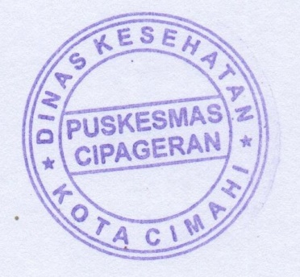
 |  |  |  |  |  |  |  | Cimahi, Oktober 2020

 |  |  |  |  |  |  |  | Ka. Puskesmas Cipageran

 |  |  |  |  |  |  |  | drg. Irmawati Puspita Dewi
 |  |  |  |  |  |  |  | NIP. 19750929 200604 2008

